CollectiveAccess
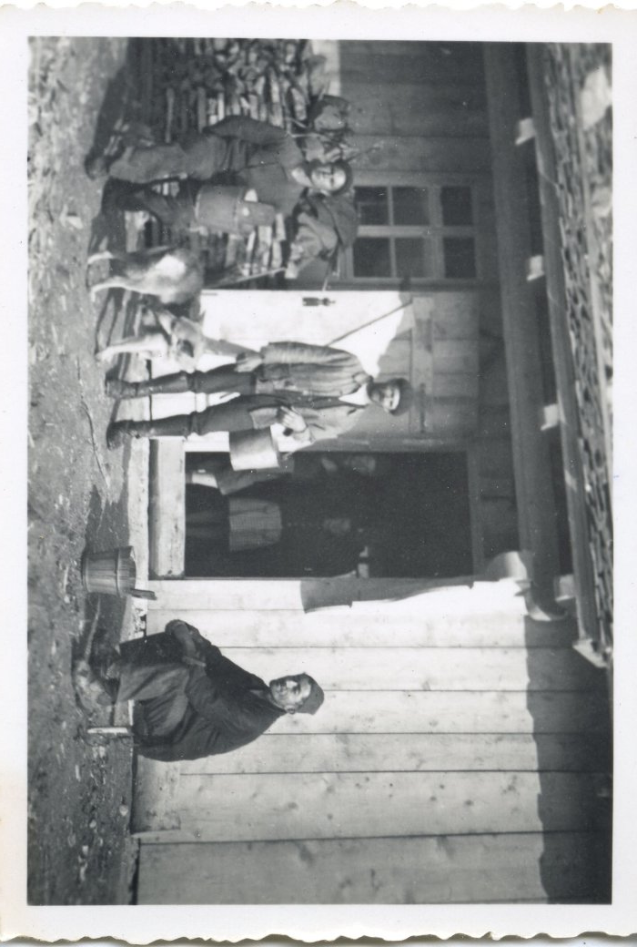
Image | Object | Description | Date
 | Photo à l'alpage de commune (12-041) | Photo à l'alpage de commune 3 hommes et des enfants à l'intérieur du chalet d'alpage
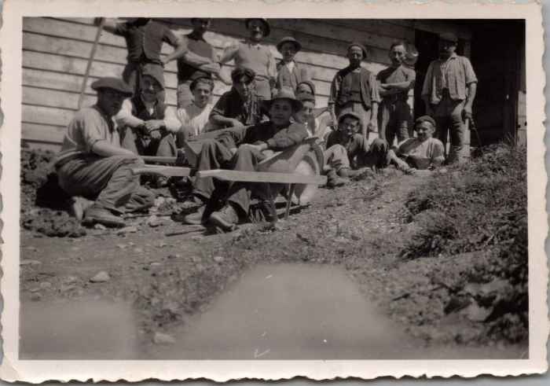 | Photos de la construction de la fruitière des Praz de Commune - 1948 (29-001) | Photos de la construction de la fruitière des Praz de Commune - 1948
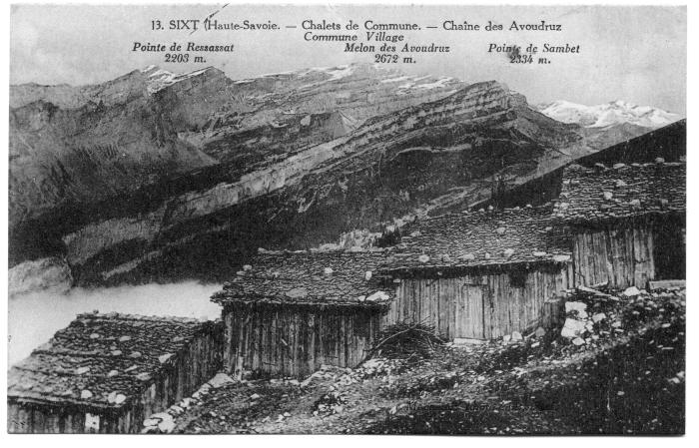 | Chalets de Commune (51-008) | Chalets de Commune Les chalets sont alignés pour se protéger des avalanches, les toits sont recouverts d'ancelles (bardeaux de bois) maintenus par de grosses pierres.
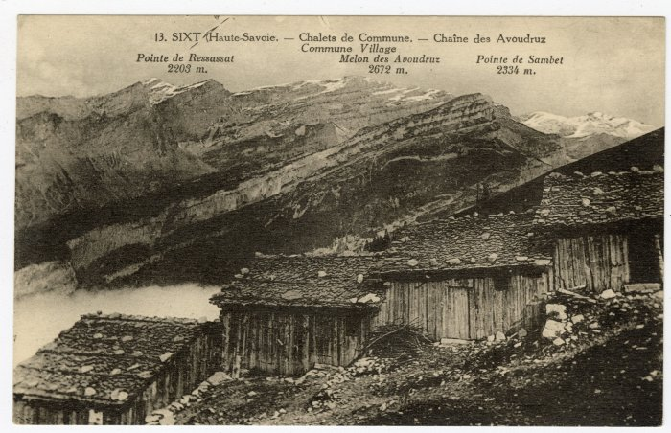 | Chalets de Commune vue sur la Chaîne des Avoudruz (56-031) | Chalets de Commune vue sur la Chaîne des Avoudruz

